المؤشرات الكلية

سوق العراق للاوراق المالية
جلسة الاربعاء 2025/10/8 |  |  |  | تقرير أسعار الأسهم المتداولة واخبار الشركات
الجلسة (179)

الاسهم المتداولة المدرجة و OTC |  |  | 886,612,587 |  |  | قيمة الأسهم المتداولة المدرجة و OTC |  | 920,424,519 |  |  | صفقات الشركات المدرجة وOTC | 867
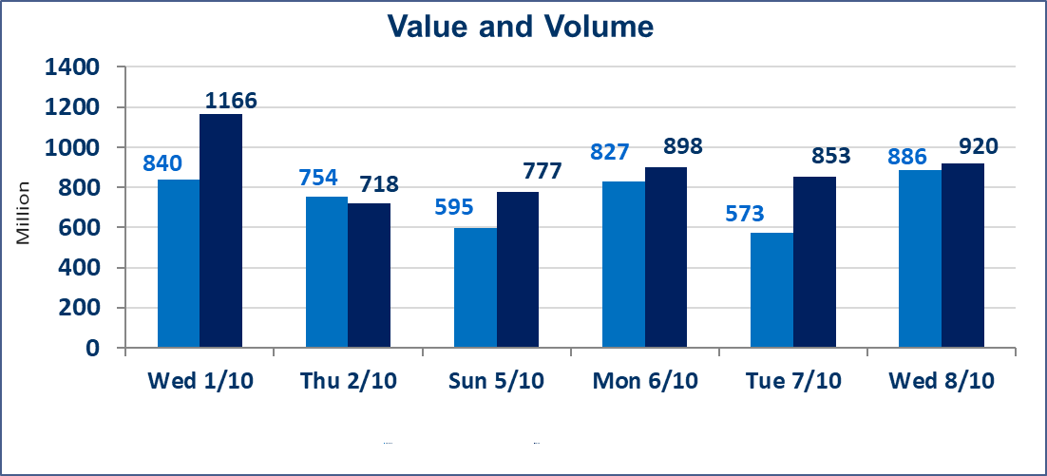
المؤشر60 ISX اليوم | 942.10 |  | نقطة |  |  | المؤشر15 ISX اليوم | 1114.44 | نقطة
المؤشر 60 ISX السابق | 948.54 |  | نقطة |  |  | المؤشر 15 ISX السابق | 1121.44 | نقطة
نسبة التغير | -0.68 |  | % |  |  | نسبة التغير | -0.62 | %
عدد النقاط | -6.44 |  | نقطة |  |  | عدد النقاط | -7.00 | نقطة

الشركات المدرجة | 104 | OTC | 11 | 115 |  | الشركات غير المتداولة المدرجة | 47 | OTC | 9 | 56
الشركات المتداولة | 39 | OTC | 1 | 40 |  | الشركات المرتفعة |  |  | 9
شركات الهيئة العامة |  |  |  | 8 |  | الشركات المنخفضة |  |  | 15
الموقوفة بقرار من هيأة الأوراق المالية |  |  |  | 10
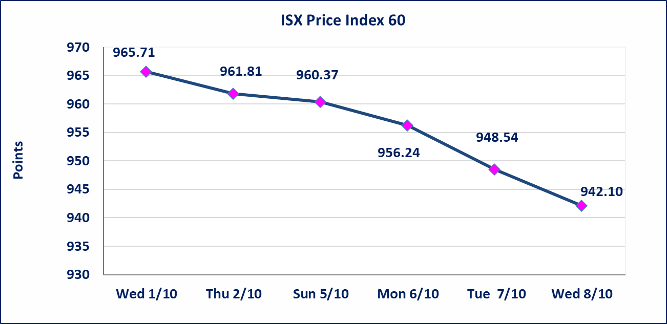
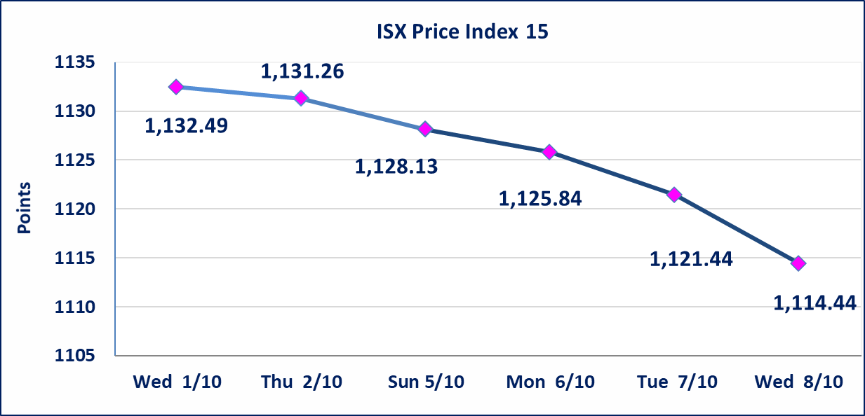

إستبعاد سعر | إستبعاد سعر سهم شركة فنادق المنصور (39.000) دينار ليصبح (38.990) دينار لجلسة الاربعاء 2025/10/8.
سندات انجاز الاصدارية الاولى | ايقاف التداول على سندات انجاز الاصدارية الاولى (500.000,1.000.000) اعتبارا من جلسة 2025/10/9.
سندات انجاز الاصدارية الثالثة | ايقاف التداول على سندات انجاز الاصدارية الثالثة (500.000,1.000.000) اعتبارا من جلسة 2025/10/9.
الحد الأعلى والادنى للتغير في السعر | نسبة التغير في المنصة النظامية (15%)، نسبة التغير في المنصة الثانية (20%)، نسبة التغير في المنصة الثالثة (5%) إرتفاعاً وإنخفاضاً من سعر الاغلاق السابق.
Web site : www.isx-iq.net E-mail : info-isx@isx-iq.net |  |  |  |  | 07834000034 - 07711211522 : ص . ب :3607 العلوية الهاتف |  |  |  |  |  | بغداد /الكرادة/ قرب المسرح الوطني /مجاور مصرف الخليج التجاري

نسبة التغير
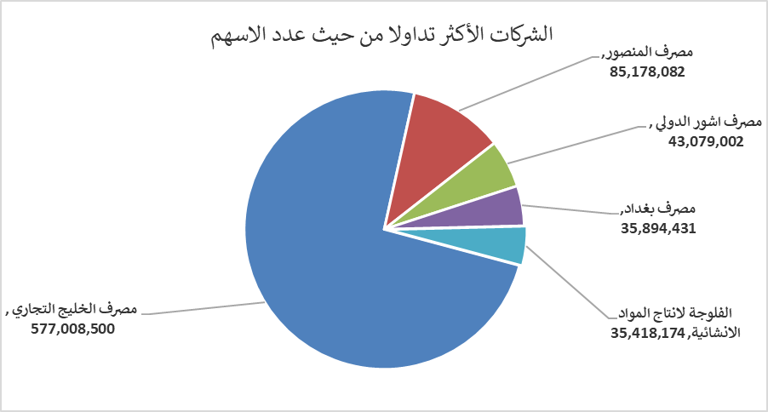
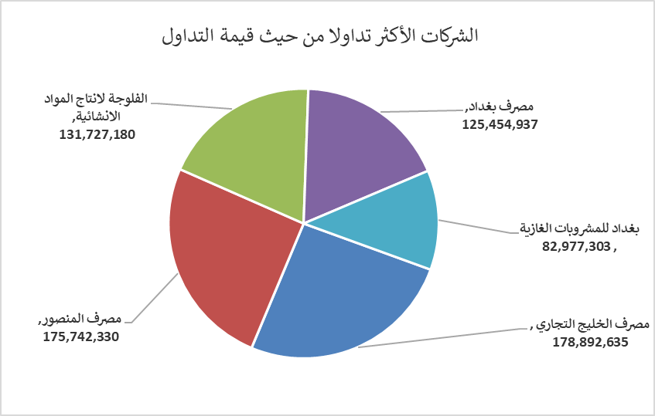
الشركات الأكثر ارتفاعاً وانخفاضاً

نسبة التغير لاسعار الاغلاق الاكثر ارتفاعاً |  |  |  | نسبة التغير لاسعار الاغلاق الاكثر انخفاضاً
اسم الشركة | اغلاق | التغير(%) | الاسهم المتداولة | اسم الشركة | اغلاق | التغير (%) | الاسهم المتداولة
انتاج الالبسة الجاهزة | 2.350 | 14.63 | 5,534,339 | فندق فلسطين | 30.400 | -5.00 | 119,828
الفلوجة لانتاج المواد الانشائية | 3.790 | 5.28 | 35,418,174 | فنادق عشتار | 9.200 | -3.66 | 1,201,675
مصرف الاقتصاد | 0.250 | 4.17 | 9,063,484 | بغداد العراق للنقل العام | 34.050 | -2.71 | 465,000
مصرف الخليج التجاري | 0.310 | 3.33 | 577,008,500 | الامين للاستثمارات العقارية | 1.760 | -2.22 | 1,500,000
الصناعات المعدنية والدراجات | 2.100 | 2.44 | 420,000 | المصرف الاهلي العراقي | 4.020 | -1.95 | 5,327,890

الشركات الاكثر نشاطا حسب الاسهم المتداولة (حجم التداول) |  |  |  | الشركات الاكثر نشاطا حسب القيمة المتداولة
اسم الشركة | اغلاق | التغير(%) | الاسهم المتداولة | اسم الشركة | اغلاق | التغير (%) | القيمة المتداولة
مصرف الخليج التجاري | 0.310 | 3.33 | 577,008,500 | مصرف الخليج التجاري | 0.310 | 3.33 | 178,892,635
مصرف المنصور | 2.060 | -0.48 | 85,178,082 | مصرف المنصور | 2.060 | -0.48 | 175,742,330
مصرف اشور الدولي | 0.240 | 0.00 | 43,079,002 | الفلوجة لانتاج المواد الانشائية | 3.790 | 5.28 | 131,727,180
مصرف بغداد | 3.490 | -0.85 | 35,894,431 | مصرف بغداد | 3.490 | -0.85 | 125,454,937
الفلوجة لانتاج المواد الانشائية | 3.790 | 5.28 | 35,418,174 | بغداد للمشروبات الغازية | 4.550 | -1.73 | 82,977,303

